teh_spec
II. Finanšu piedāvājums "Reprezentācijas priekšmetu iegāde Valsts policijas koledžas vajadzībām uz 1 (vienu) gadu".
II. Tehniskās prasības reprezentācijas priekšmetiem. |  |  |  |  |  |  |  |  |  |  | Cenu maiņa atkarībā no pasūtījuma apjoma
 |  |  |  |  |  |  |  | tabula nr.1 |  |  |  |  |  | tabula nr.2
Nr.p.k. | Preces nosaukums | Apraksts |  | Attēls (attēliem ir ilustratīva nozīme.) | Vienība | Indikatīvais viena pasūtījuma apjoms | Tehniskais piedāvājums | Vienības cena EUR bez PVN | Kopā EUR bez PVN |  | Minimālais preces pasūtījuma daudzums gab. | Preces cena par minimālo pasūtījuma daudzumu EUR/gab. bez PVN | Daudzums no kura mainās preces cena gab. | Preces cena par lielāku pasūtījuma daudzumu EUR/gab. bez PVN
Pie katras pozīcijas jānorāda minimālais pasūtījuma apjoms un cena par to, kā arī daudzums, no kura mainās cena, ja pasūta vairāk. Informācija jāieraksta blakus tabulā nr.2 "Cenu maiņa atkarībā no pasūtījuma apjoma". |  |  |  |  |  |  |  |  |  | à
1 | Zilas krāsas lodīšu pildspalva ar Valsts policijas koledžas saukli |  | Alumīnija lodīšu pildspalva ar metālisku apdari. Izmērs: diametrā ne mazāk kā 10 mm, garumā ne mazāk kā 137 mm. Krāsas: atbilstoši Valsts policijas koledžas vizuālajai identitātei. Pildspalvas pamatkrāsa RAL 5003 un baltais logo: |  | gab. | 100
2 | Zīmulis ar dzēšgumiju un Valsts policijas koledžas saukli |  | Materiāls: Koks, garums: ne mazāk kā 19 cm, diametrs ne mazāk kā 0.7 cm. Zīmuļa pamatkrāsa RAL 5003 ar atbilstošu logo Valsts policijas koledžas vizuālajai identitātei. Zīmuļa vienā pusē logo, otrā zīmuļa pusē devīze : “MŪSU IZGLĪTĪBA – JŪSU DROŠĪBAI” |  | gab. | 100
3 | Antistresa bumba ar Valsts policijas koledžas logo |  | Materiāls: PU putas. Izmērs: ne mazāk kā 5 cm. Bumbas krāsa dzeltena RAL 1016 vai tumši zila RAL 5003 un logo atbilstoši Valsts policijas koledžas vizuālajai identitātei. |  | gab. | 100
4 | Nelaminētas standarta mapes (A4) ar Valsts policijas koledžas logo |  | Materiāls: kartons, svars ne mazāk kā 290g/m2. Pārklājums: glancēts, Izmērs piemērots A4 lapai. Mapes pamatkrāsa RAL 5003 un logo atbilstoši Valsts policijas koledžas vizuālajai identitātei. Logo atrašanās vieta: pa vidu (centralizēti). | 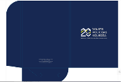 | gab. | 100
5 | LED spuldzes lukturītis ar Valsts policijas koledžas logo |  | LED spuldzes lukturītis no ABS plastmasas ar atslēgu piekariņu. Komplektā iekļautas 3 AG3 baterijas. Korpusā ir LED gaisma iegravētā logotipa izgaismošanai. Izmērs apmēram : Ø1,3X6,5 CM. Krāsa zila RAL 5005 (logo atbilstoši Valsts policijas koledžas vizuālajai identitātei). |  | gab. | 100
6 | A5 piezīmju klade ar gumiju un Valsts policijas koledžas logo |  | Materiāls: Kartons/papīrs, gumija. Izmērs ne mazāks kā 21 x 13.9 x 1.7 cm. Lapas var būt gan baltas, gan ar līnijām. Klades un gumijas krāsa RAL 5005 (logo atbilstoši Valsts policijas koledžas vizuālajai identitātei). Logo novietots kreisajā, apakšējā stūrī. | 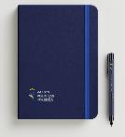 | gab. | 100
7 | Krūze ar Valsts policijas koledžas logo |  | Krūze ar ietilpību ne mazāk kā 225 ml ar speciālu pārklājumu sublimācijai. Izmēri: ne mazāks kā Ø7,8x9,6 CM. Logo uz krūzes ārējās malas, attiecībā pret krūzes osi (ose atrodas labajā pusē kā labročiem). Krūzes krāsa tumši zila RAL 5003,logo atbilstoši Valsts policijas koledžas vizuālajai identitātei. | 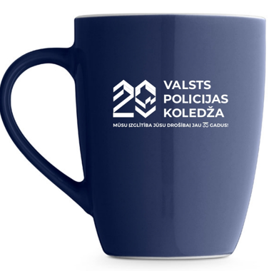 | gab. | 50
8 | Parkošanās laika disks ar Valsts policijas koledžas logo |  | Parkošanās disks. Materiāls: kartons un PVC. Izmērs ne mazāk kā 12,8 x 10,3 x 0,3 cm. Diska pamatkrāsa balta, cipari (bet var būt arī melni) un kartona krāsa RAL 5005 atbilstoši Valsts policijas koledžas vizuālajai identitātei. Logo novietojums: kreisā apakšējā pusē |  | gab. | 100
9 | Stikla apaļa trofeja ar Valsts policijas koledžas logo melnā dāvanu kastītē |  | Stikla trofeja melnā dāvanu kastītē. Iespēja iegravēt logo vai tekstu. Izmēri: stikla aplis ne mazāk kā 100 mm diametrā. Stikla pamatne ne mazāk kā 110 x 60 mm. Trofejas konstrukcijai jābūt proporcionālai attiecībās : stikla aplis pret stikla pamatni. Logo novietojums - pa vidu. Gravējums - Pilnkrāsas logo ar saukli. |  | gab. | 10
10 | Papīra maisiņi (A5) ar rokturiem un Valsts policijas koledžas logo |  | Papīra maisiņš ar apdruku un rokturiem. Izmantojamais papīrs: glancēts, svars 170 g/m2. Maisiņa izmērs apmēram A5 (148x210 mm), rokturis no tekstila auklas. Maisiņa krāsa var būt gan balta, gan zila. Atbilstoši krāsai uz maisiņa ir uzdrukājams logo - baltai krāsai tumši zilais logo, un zilai krāsai RAL 5005 - baltais logo atbilstoši Valsts policijas koledžas vizuālajai identitātei. | 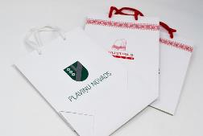 | gab. | 100
11 | A5 piezīmju papīrs/blociņš ar Valsts policijas koledžas logo |  | Piezīmju papīrs, izmērs apmēram A5 (148x210 mm) ar punktotām vai baltām lapām, lapaspušu skaits ne mazāk kā 25 lpp, logo, šrifts un izmērs atbilstoši Valsts policijas koledžas vizuālajai identitātei. Logo novietojums: lapas kreisajā augšējā stūrī. Izmantojams pilnkrāsas logo ar saukli. | 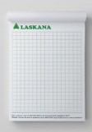 | gab. | 100
12 | Ceļojumu krūze ar vāku un Valsts policijas koledžas logo. |  | Ceļojumu dubultsienu krūze ar vāku, kurā iestrādāta atvere dzeršanai. Izgatavota no nerūsējošā tērauda iekšpusē un ārpusē. Tilpums ne mazāk kā 490 ml Krūzes augšējās malas izmērs ir ne mazāk kā Ø8cm, krūzes augstums ne mazāk kā 17,5 cm. Krūzes pamatkrāsa tumši zila RAL 5003, vāka krāsa balta, logo BALTĀ krāsā atbilstoši Valsts policijas koledžas vizuālajai identitātei. | 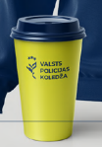 | gab. | 15
13 | Zīmotne (emblēma - uzšuve) kā reprezentācijas priekšmets. |  | Austa vai izšūta Zīmotne, stingrām apšūtām maliņām. Apmale apšūta ar pieskaņotas krāsas diegiem tumši zilā krāsā. Atbilstoši Valsts policijas koledžas vizuālai identitātei. Pēc piestādītā vektoru formāta. Augstums min. 110 mm. Platums pēc vektoru faila. |  | gab. | 30
14 | Emblēmas vāki/buklets |  | Vāka izmērs izklājumā ir min. 286x186 mm. Vākiem ir 2 locījuma vietas, veidojot "muguriņu" kā grāmatai. Vāka materiāls Sirio Color dark blue min. 290 g. Druka sietspiedē 3 krāsas, no vāku ārpuses (priekšā un aizmugurē). Vāku iekšpusē labajā pusē pielīmēts 4mm biezs melns kartons (var būt salīmēti 2gab 2mm biezi melni kartoni). Kartons ir pilnībā melns no visām pusēm, bez baltas maliņas. Melnajā kartonā ir izgriezta/izcirsta vieta emblēmai. Izgriezuma/izcirtuma vietā ir pielīmēti apaļi, caurspīdīgi līmes gabaliņi emblēmai. (Pasūtītāja iedotā) emblēma ražotājam jāielīmē vākos. | 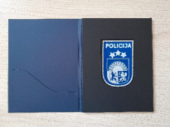 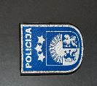 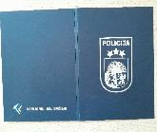 | gab. | 30
15 | Auduma soma ar Valsts policijas koledžas logo |  | Auduma sastāvs 100% kokvilna, auduma svars ne mazāk kā 140 g/m2. Izmērs: ne mazāk kā 38 x 42 cm, iešūtā roktura garums ne mazāk kā 60 cm. Somas pamatkrāsa tumši zila RAL 5003, baltais pilnkrāsas un/vai baltais logo atbilstoši Valsts policijas koledžas vizuālajai identitātei. Logo novietojums - vienā pusē proporcionāli pa vidu. |  | gab. | 100
16 | Multifunkcionāla tuneļveida šalle ar Valsts policijas koledžas logo |  | Adītas drānas auduma sastāvs: 95 % poliesters, 5 % elastāns. Drānas īpašības: gaisa caurlaidīga, mitrumu uzsūcoša, ātri žūstoša. Auduma svars: min. 130 g/m2. Izmērs gatavā veidā ne mazāk kā : garumā 47 x platumā 25 cm. Šalle var būt ar vienu savienojuma vīli, var būt bezvīļu. Malas apstrādātas ar elastīgā dūriena šuvi. Šalles krāsa tumši zila RAL 5003, logo grafiskais elements atbilstoši Valsts policijas koledžas vizuālajai identitātei. Logo grafiskais elements izvietots pa visu audumu dažādās vietās tā, lai izskatās ētiski un nav par daudz piesātināts). | 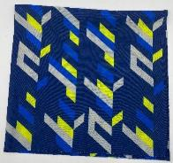 | gab. | 50

17 | Lodīšu pildspalva ar Izmeklētāju mācību centra logo ar devīzi. |  | Alumīnija lodīšu pildspalva ar metālisku apdari. Izmērs: diametrā ne mazāk kā 10 mm, garumā ne mazāk kā 137 mm. Krāsas: tumši zila RAL 5003, Izmeklētāju mācību centra gaišais logo, atbilstoši Valsts policijas koledžas vizuālajai identitātei. |  | gab. | 100
18 | Ceļojumu krūze ar vāku un Izmeklētāju mācību centra logo ar devīzi. |  | Ceļojumu dubultsienu krūze ar vāku, kurā iestrādāta atvere dzeršanai. Izgatavota no nerūsējošā tērauda iekšpusē un ārpusē. Tilpums ne mazāk kā 490 ml Krūzes augšējās malas izmērs ir ne mazāk kā Ø8cm, krūzes augstums ne mazāk kā 17,5 cm. Izmeklētāju mācību centra logo tumši zils, krūzes pamatkrāsa dzeltena RAL 1016, vāka krāsa tumši zila RAL 5003 atbilstoši Valsts policijas koledžas vizuālajai identitātei |  | gab. | 30
19 | Piezīmju lapiņu komplekts, augšpusē Izmeklētāju mācību centra logo. |  | Piezīmju lapiņu komplekts ar vizītkaršu kabatiņu, lineālu, līmlapiņām, piezīmju lapām un pildspalvu. Izmantojamais materiāls: Kartons, papīrs. Piezīmju papīrs balts. Izmērs: ne mazāk kā 12 x 10,3 x 3 cm. Zilas tintes pildspalva. Kastītes krāsa tumši zila RAL 5003 ar pilnkrāsas logo, kastītes pildspalvas krāsa dzeltena RAL 1016 ar tumši zilo logo bez saukļa atbilstoši Izmeklētāju mācību centra identitatei | 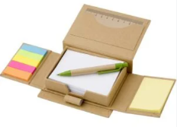 | gab. | 30
20 | Termopudele ar Izmeklētāju mācību centra logo un devīzi |  | Termopudele ne mazāk kā 500 ml tilpums, matēta, tērauda korpuss, vara dubultās sienas ar termoizolāciju, skrūvējams vāciņš. Termopudele ir karstumizturīga, dzērienu saglabā karstu minimāli 12 stundas, un aukstu minimāli 24 stundas. Pudele izgatavota no augstākās klases nerūsējoša tērauda. Pudeles izmērs: diametrs ne mazāks kā 8.3 cm, pudeles svars apmēram 0.440 kg, ekvivalenta zīmolam Avenue. Apdruka: Izmeklētāju mācību centra logo ar devīzi, pamatkrāsa tumši zila RAL 5003 un/vai koši dzeltena 1016 atbilstoši Valsts policijas koledžas vizuālai identitātei. | 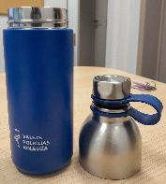 | gab. | 30
 | KOPĀ:

**Norādītajam preču daudzumam ir informatīvs raksturs un tas tiek izvirzīts viszemākās cenas noteikšanai. Līguma ietvaros, preču veids var atšķirties no tabulā norādītā.
** Preces, kuras nepieciešamas Pasūtītājam, bet nav norādītas specifikācijā vai būtiski atšķiras no tabulā uzskaitītajām, Pasūtītājs un Piegādātājs ir tiesīgi vienoties atsevišķi, rakstiski noformējot pasūtījuma prasības un kopējās izmaksas.

*ŠIS DOKUMENTS IR PARAKSTĪTS AR DROŠU ELEKTRONISKO PARAKSTU UN SATUR LAIKA ZĪMOGU*

